Análise descritiva
Peso | Altura | Cor Olho | Cor Cabelo |  | Peso | Altura
6.546 | 1.85 | azul | loiro | Média | 83.73672 | 1.6536
46.83 | 1.19 | azul | loiro | Mediana | 81.79 | 1.7
119.66 | 2.18 | castanho | preto | Primeiro quartil | 62.5475 | 1.5625
83.54 | 1.78 | castanho | preto | Terceiro quartil | 103.5675 | 1.7975
121.39 | 1.56 | azul | preto | Desvio-padrão | 31.900530863 | 0.27103550487
48.21 | 1.61 | castanho | castanho
78.76 | 1.65 | verde | preto |  |  |  | Cor olho
104.46 | 1.83 | azul | preto |  |  | azul | castanho | verde | Total
110.97 | 1.01 | castanho | preto |  | castanho | 5 | 6 | 1 | 12
76.57 | 1.08 | castanho | preto | Cor cabelo | loiro | 7 | 4 | 7 | 18
119.19 | 1.57 | castanho | loiro |  | preto | 8 | 9 | 3 | 20
62.49 | 1.05 | verde | loiro |  | Total | 20 | 19 | 11 | 50
62.72 | 1.44 | azul | castanho
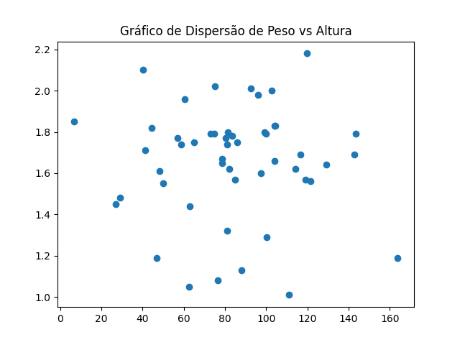
100.01 | 1.79 | verde | loiro
96.16 | 1.98 | azul | castanho
88.14 | 1.13 | azul | preto
56.83 | 1.77 | verde | preto
163.91 | 1.19 | verde | loiro
44.49 | 1.82 | castanho | castanho
80.39 | 1.77 | castanho | preto
100.29 | 1.29 | verde | loiro
75.24 | 2.02 | azul | preto
81.33 | 1.8 | azul | preto
143.59 | 1.79 | azul | loiro
85.84 | 1.75 | castanho | preto
60.49 | 1.96 | azul | preto
26.81 | 1.45 | azul | preto
82.25 | 1.62 | azul | loiro
72.92 | 1.79 | azul | castanho
103.92 | 1.66 | verde | loiro
74.72 | 1.79 | azul | castanho
116.55 | 1.69 | verde | castanho
81.16 | 1.32 | castanho | castanho
103.92 | 1.83 | verde | loiro
92.49 | 2.01 | verde | preto
50.04 | 1.55 | castanho | preto
64.89 | 1.75 | castanho | loiro
114.36 | 1.62 | azul | loiro
129.08 | 1.64 | castanho | preto | Correlação (peso, altura) | -0.03517612344
142.97 | 1.69 | azul | loiro
97.32 | 1.6 | castanho | castanho
102.51 | 2 | castanho | castanho
80.96 | 1.74 | verde | loiro
58.75 | 1.74 | castanho | preto
78.45 | 1.67 | castanho | loiro
28.92 | 1.48 | azul | loiro
99.33 | 1.8 | castanho | loiro
40.17 | 2.1 | castanho | castanho
85.01 | 1.57 | azul | preto
41.29 | 1.71 | azul | castanho

